功能調整
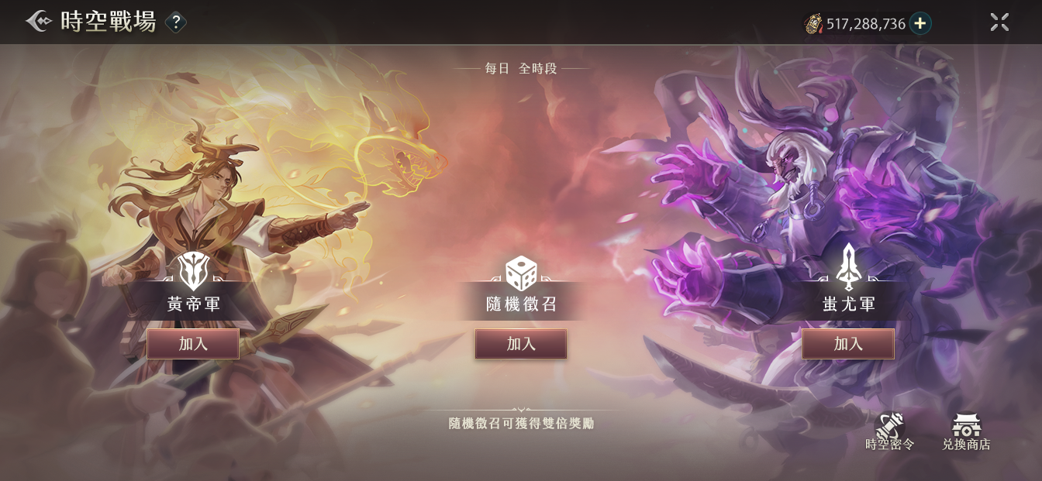
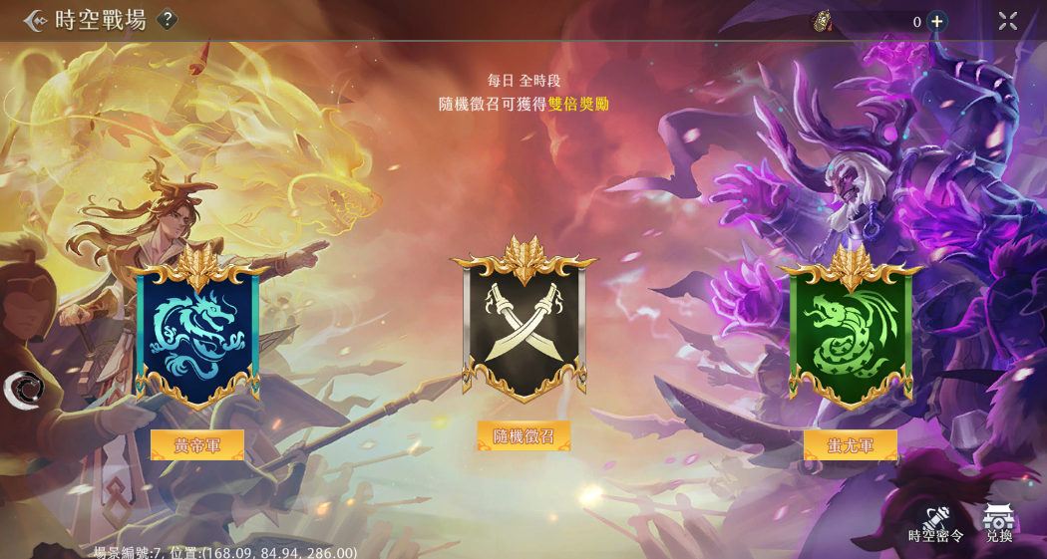
3
2.0介面 | 原介面 | 調整
 |  | 1.換新的圖
 |  | 字串：
3
 |  | 140631 | 黃帝軍
 |  | 140632 | 蚩尤軍
 |  | 140633 | 隨機徵召

1
1
 |  | 2.按鈕内文改變
 |  | 字串：
 |  | 110404 | 加入

2
 |  | 3.分兩段顯示提示文字
 |  | 字串：
 |  | 110260 | 每日
 |  | 123533 | 全時段
3
2
 |  | 140634 | 隨機徵召可獲得<color=#FFFF00>雙倍獎勵</color>

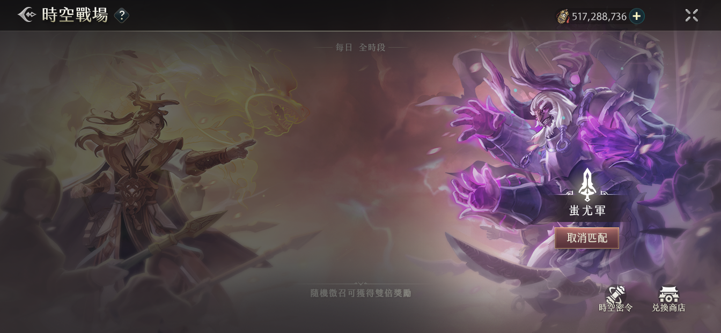
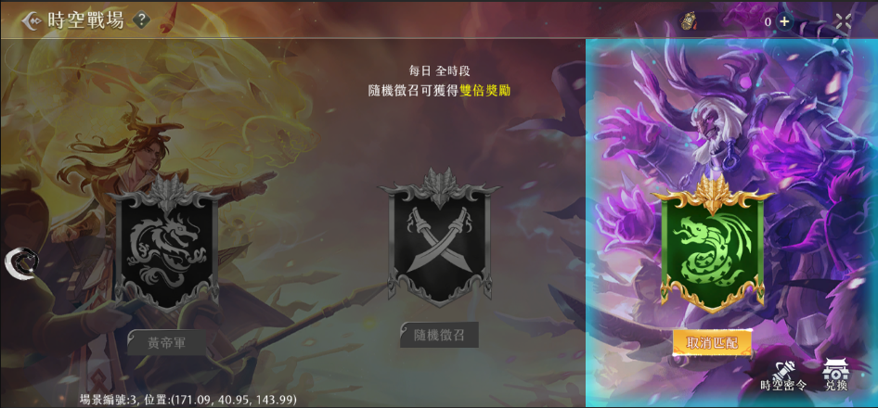
 |  | 1.選擇陣營只會壓暗其他畫面，不會有框框
1
1
 |  | 2.在匹配中的時候其餘按鍵和圖都會消失
2
2

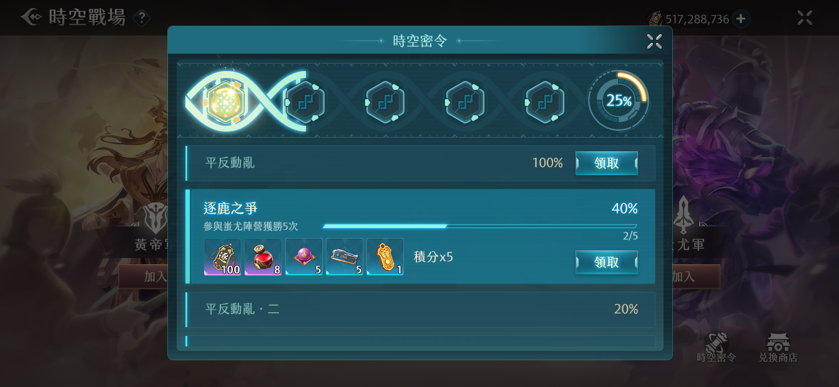
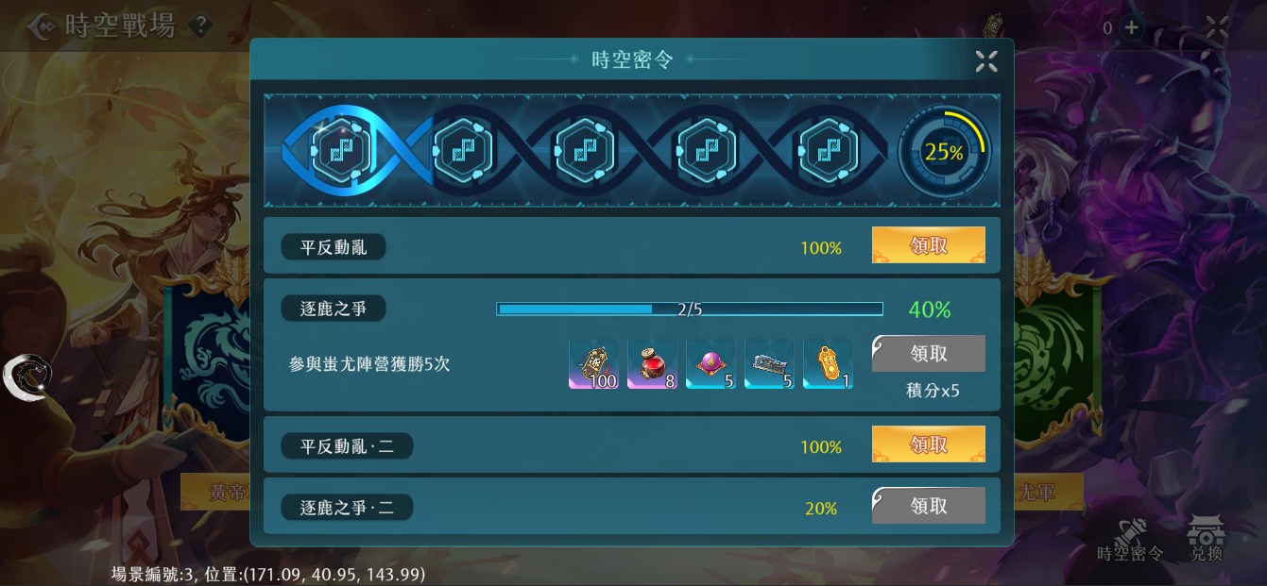
 |  | 1.排版變化

 |  | 2.文字和進度條長度會互相配合（和lisa遊歷一樣）

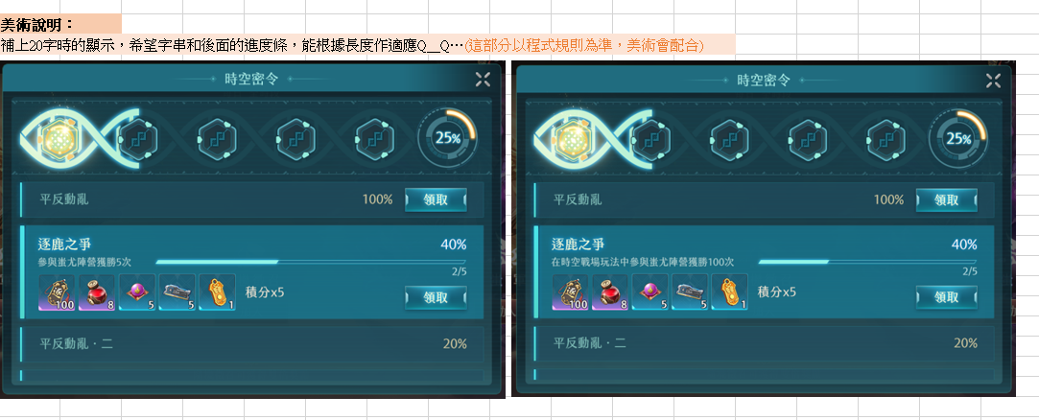

1
2

3
3



 |  | 3.沒有完成的任務不會有暗色的領取按鈕

2

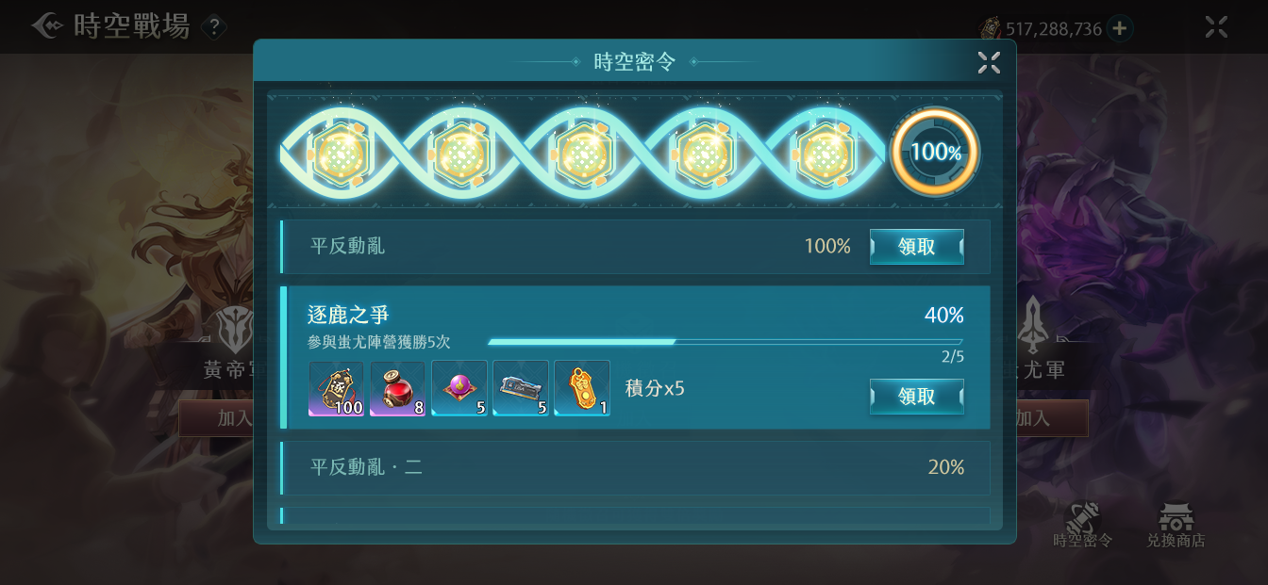
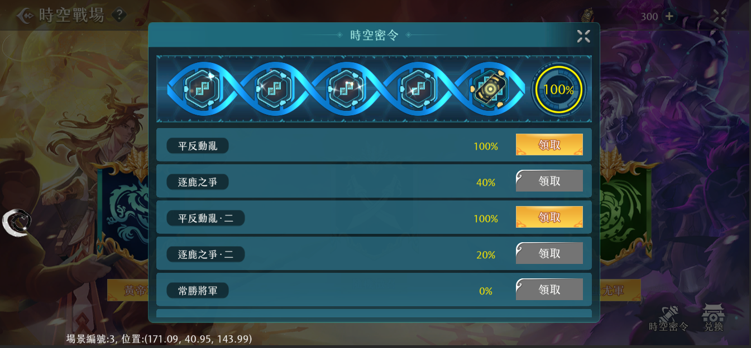
 |  | 1.進度條和百分比圖連接在一起

1
1

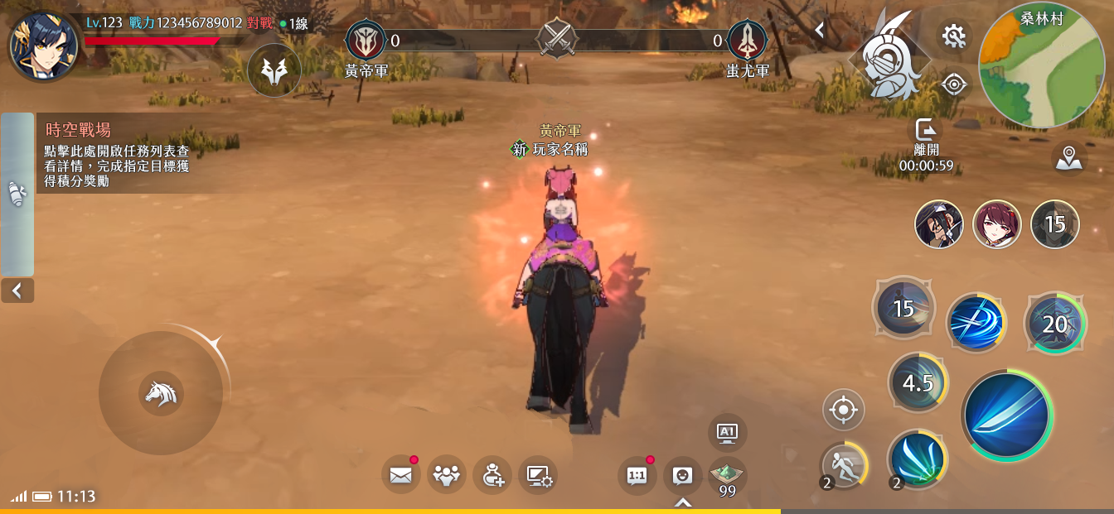
1
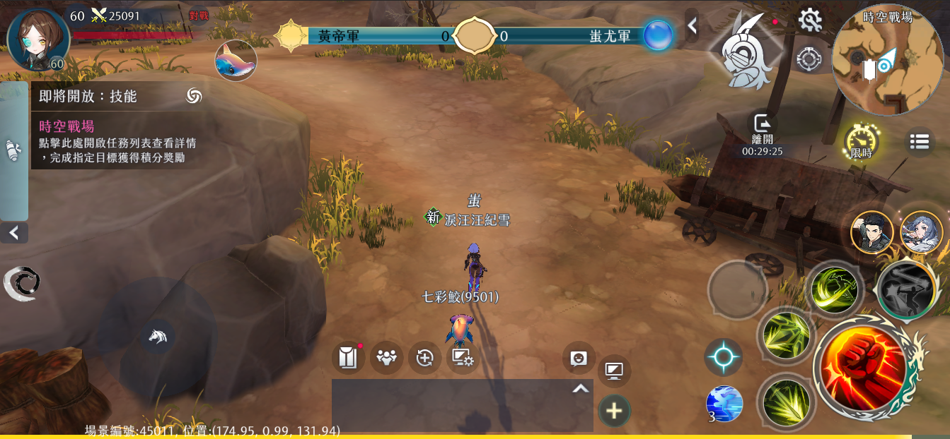
1
 |  | 1.進度條變化

2
 |  | 2.顯示完整的陣營名字
 |  | 字串：
 |  | 140631 | 黃帝軍
 |  | 140632 | 蚩尤軍

2

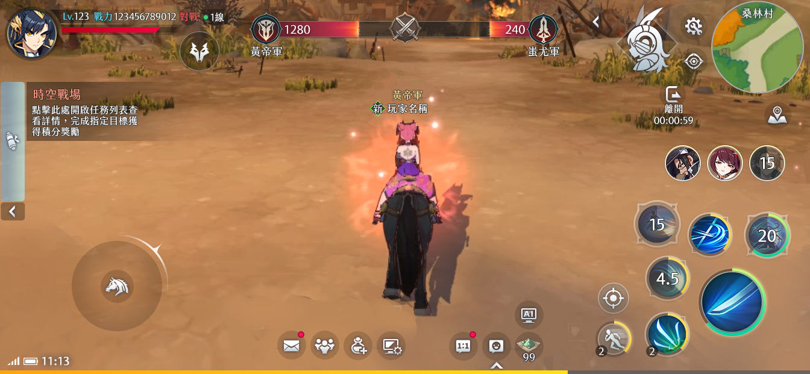
1
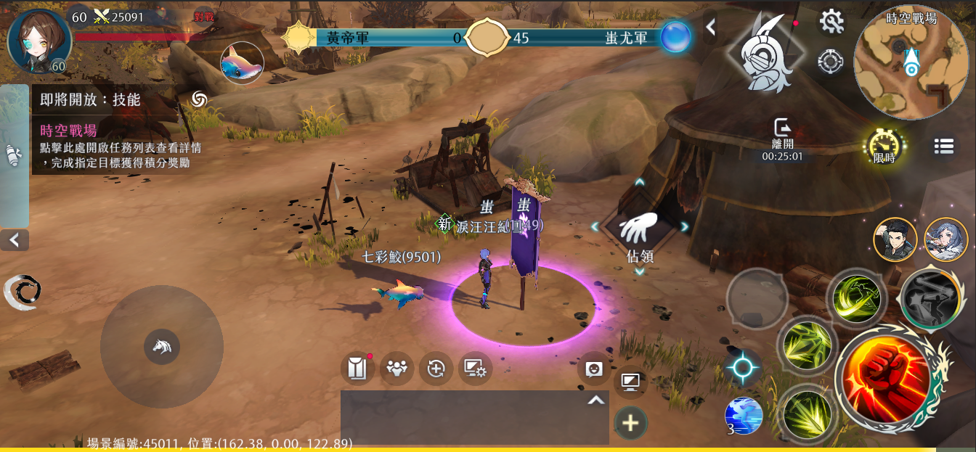
1

相關資料
美術圖：
\\share\專案共用區\尋秦記\1.企劃\bobson\2.美術窗口\未開區\介面\2.0反饋文件\確認中\2025\0415_2.0UI回圖確認
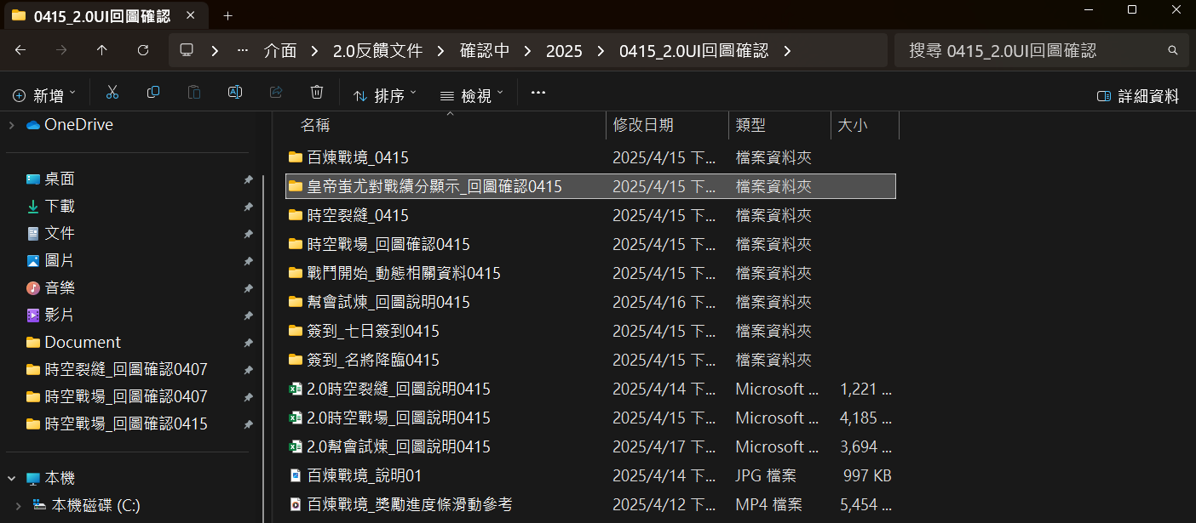

企劃案：
C:\XQJ\Proposal\04.社群活動組\【社群活動組】戰場_殺戮戰場_銘恩.xlsx
C:\XQJ\Proposal\04.社群活動組\【社群活動組】時空戰場_修改方案_銘恩.xlsx

